RF 06
OBRA: CONSTRUÇÃO DO CENTRO DE ATENÇÃO PSICOSSOCIAL INFATIL - CAPS I | LICITAÇÃO: CR 13/2021
CONTRATADA: IWK CONSTRUÇÕES E PROJETOS | MEDIÇÃO: 06
CONTRATO Nº: 260/2022 | DATA: 26/07/2023 a 16/02/2024

RELATÓRIO FOTOGRÁFICO

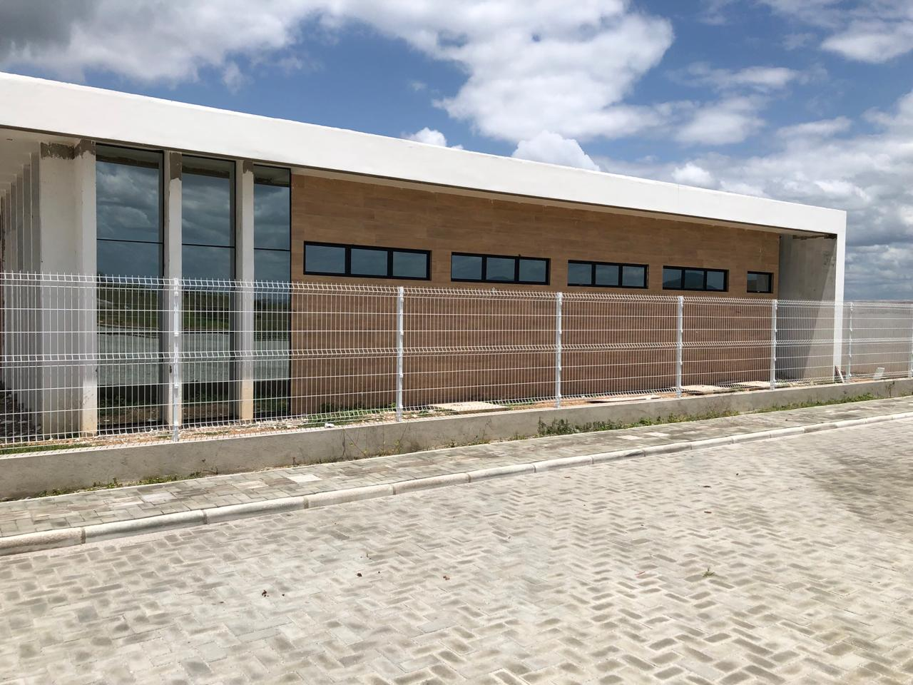

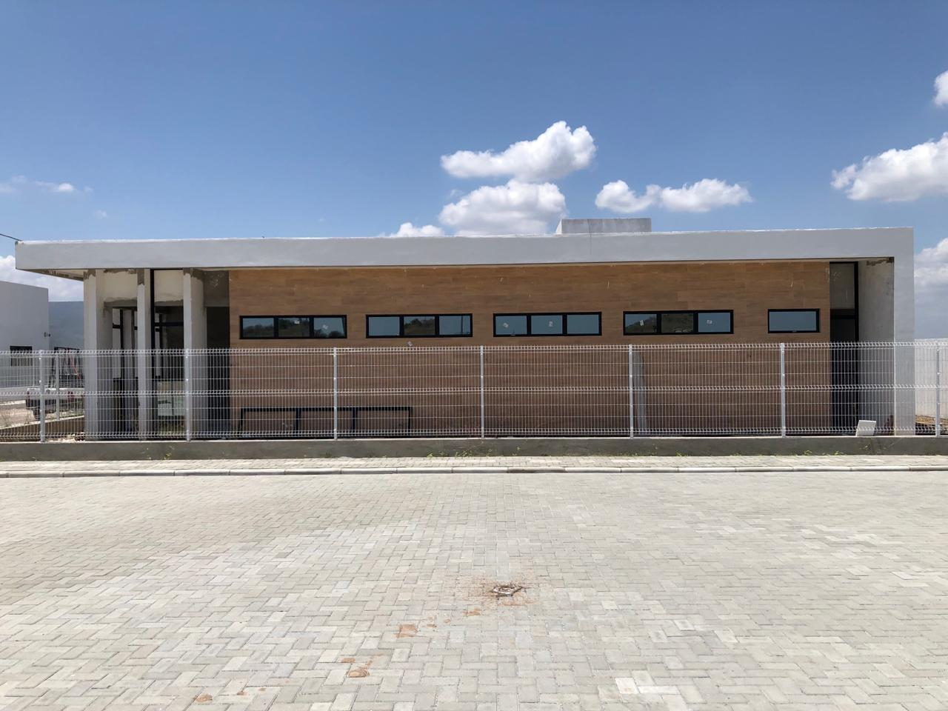

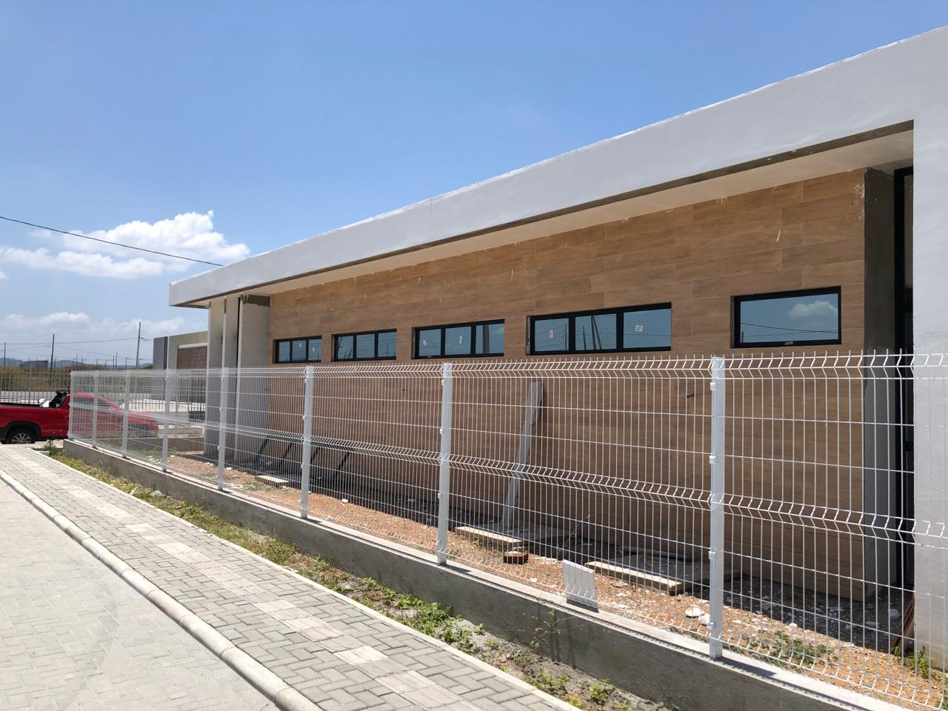

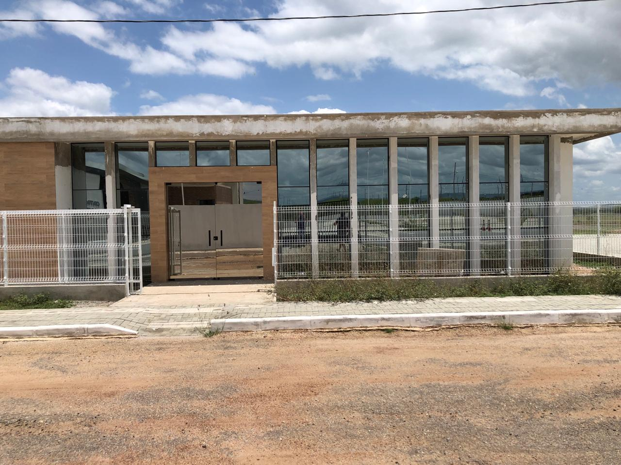

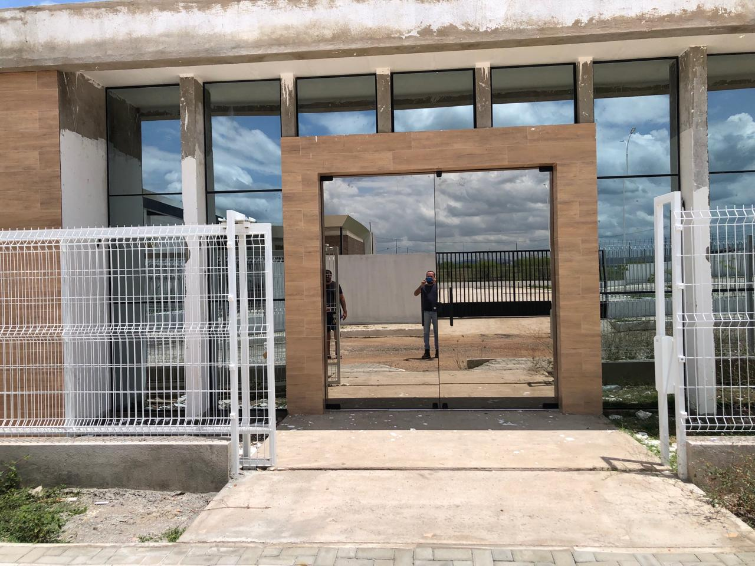

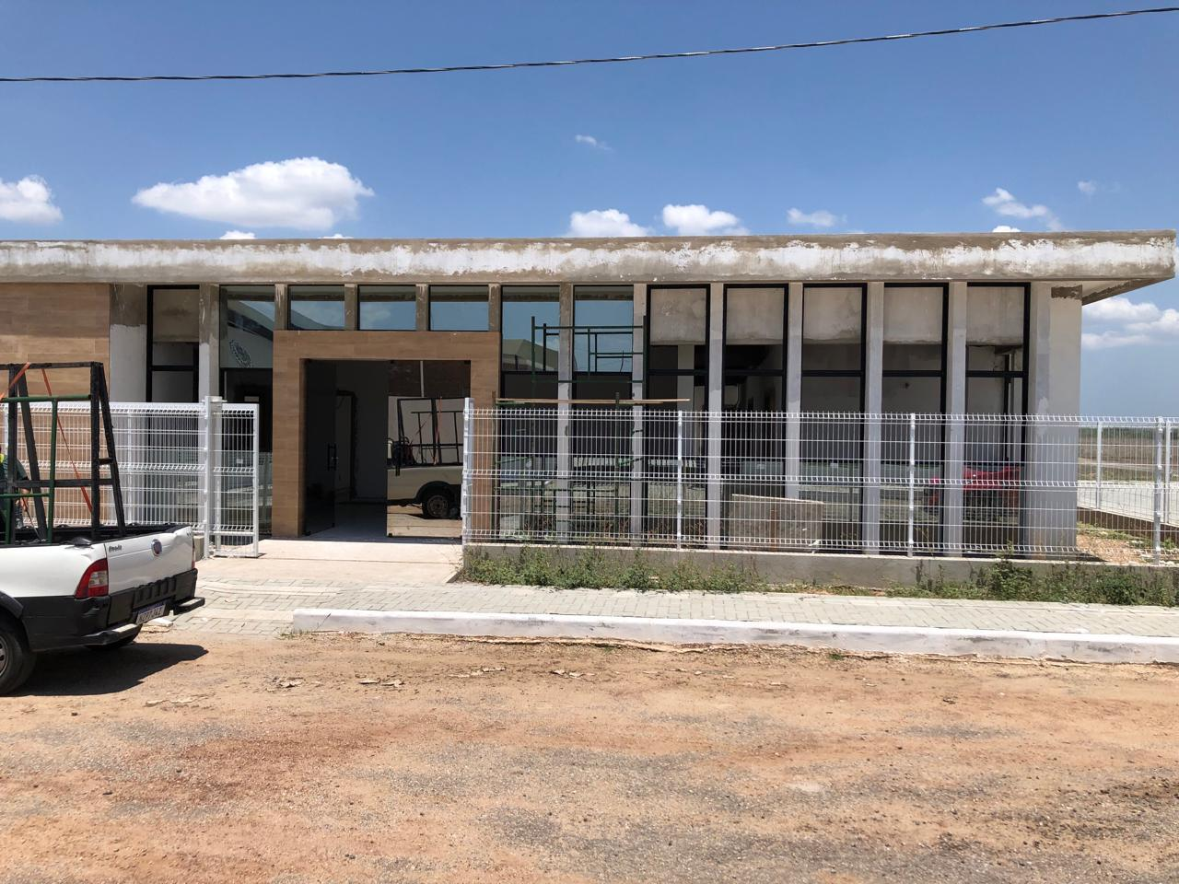

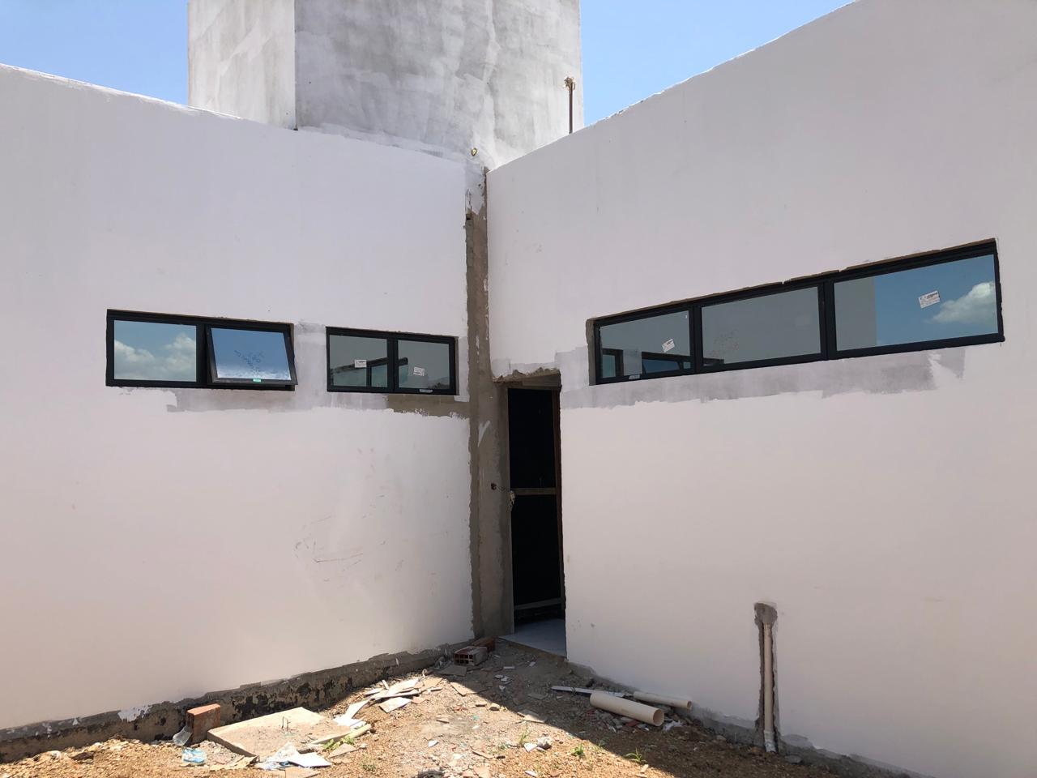

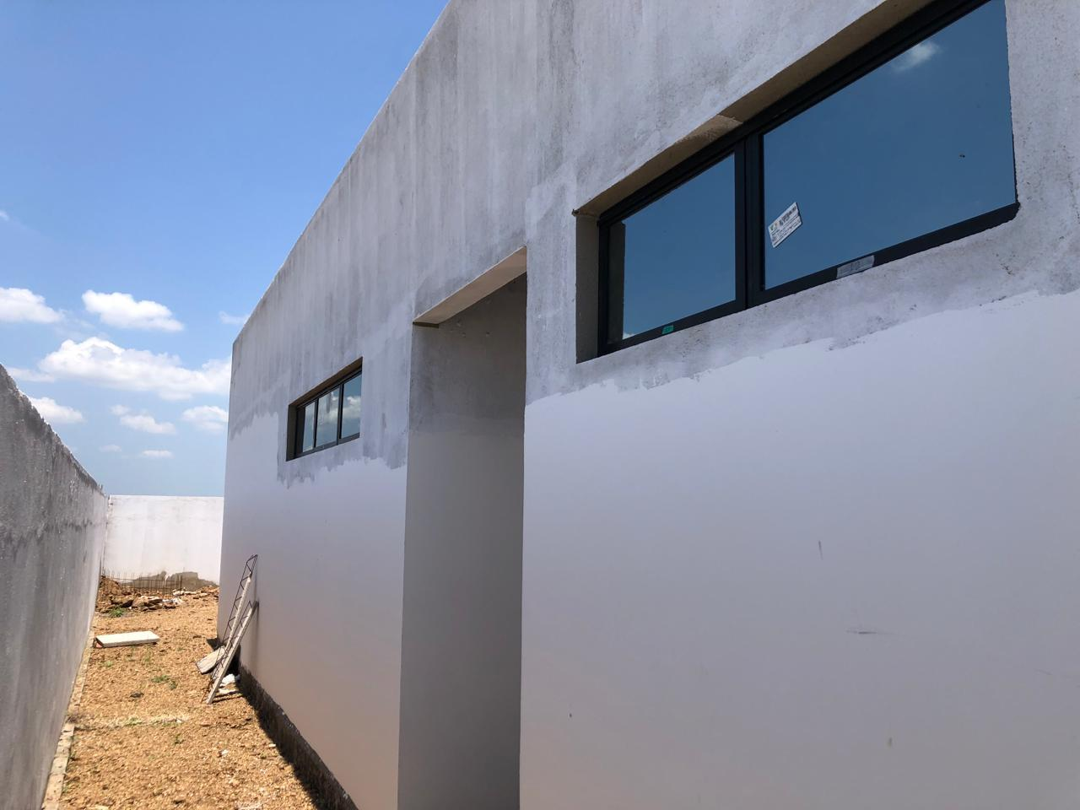

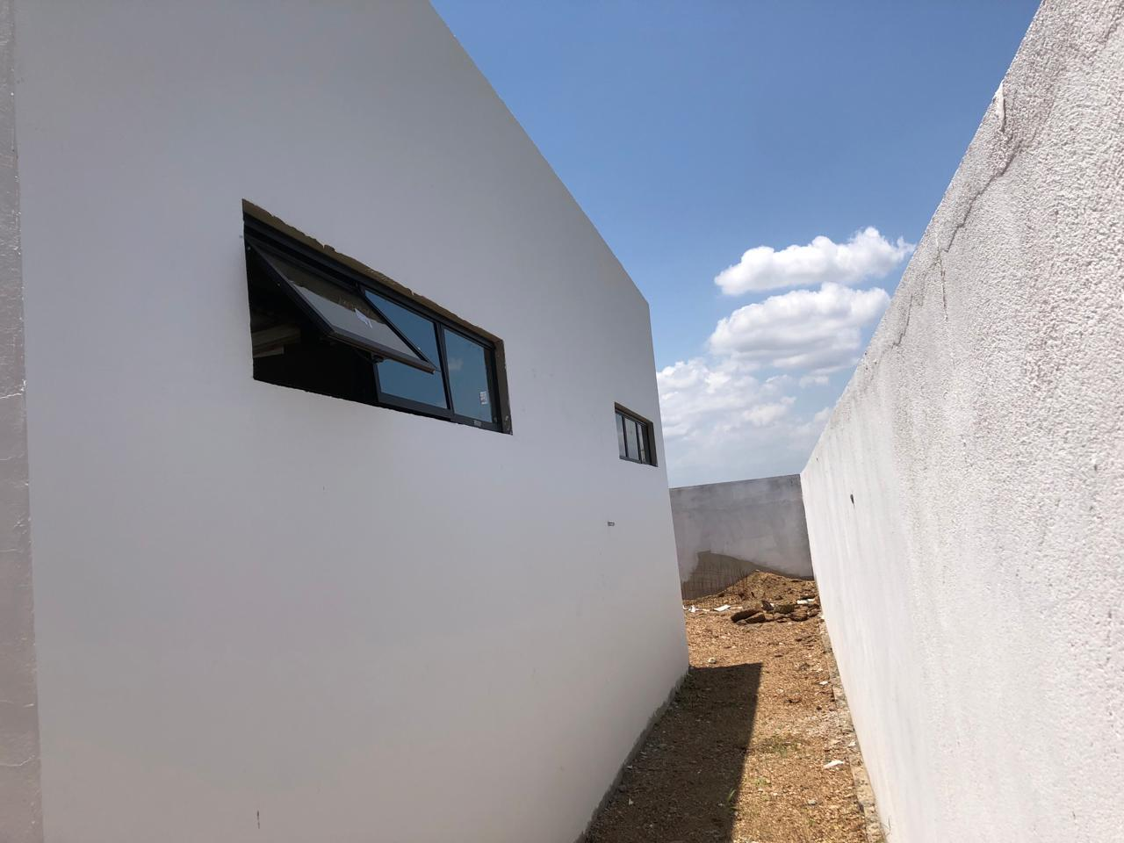

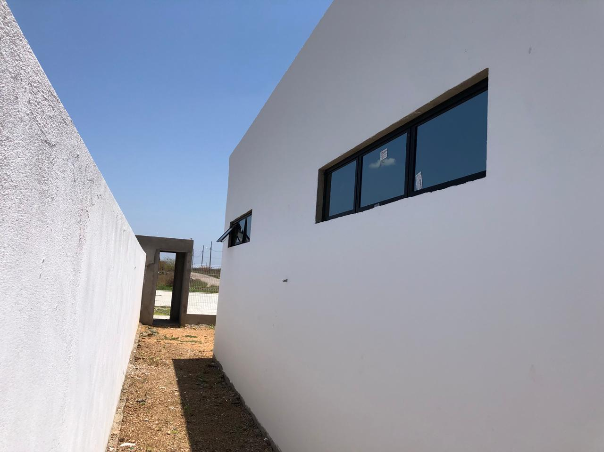

Sousa/PB, 16 de fevereiro de 2024.
___________________________
Igor Brasil Lins
CPF:083.431.244-13

